R_dang_nhap
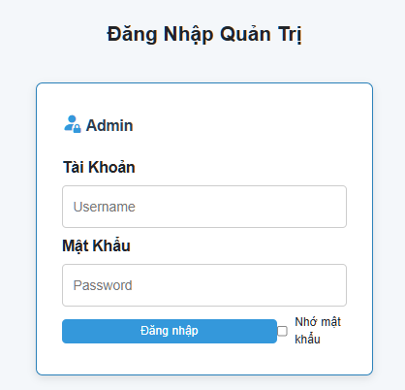
1. | Wireframe màn hình Login

2. | Mô tả
 | Màn hình thực hiện chức năng đăng nhập hệ thống
 | Tên trường | Kiểu dữ liệu | Độ dài | Bắt buộc | Định dạng
 | Tên đăng nhập | String |  | y
 | Mật khẩu | String |  | y

3. | Ràng buộc
 | 1. Nếu người dùng nhập sai tên đăng nhập hoặc mật khẩu thì hệ thống báo lỗi: "Tên đăng nhập hoặc mật khẩu không đúng."
 | 2. Nếu người dùng bỏ trống username hoặc password thì hệ thống báo lỗi: "Tên đăng nhập và mật khẩu bạn không được để trống"

R_dat_ve
1. | Wireframe màn hình thêm phiếu đặt vé
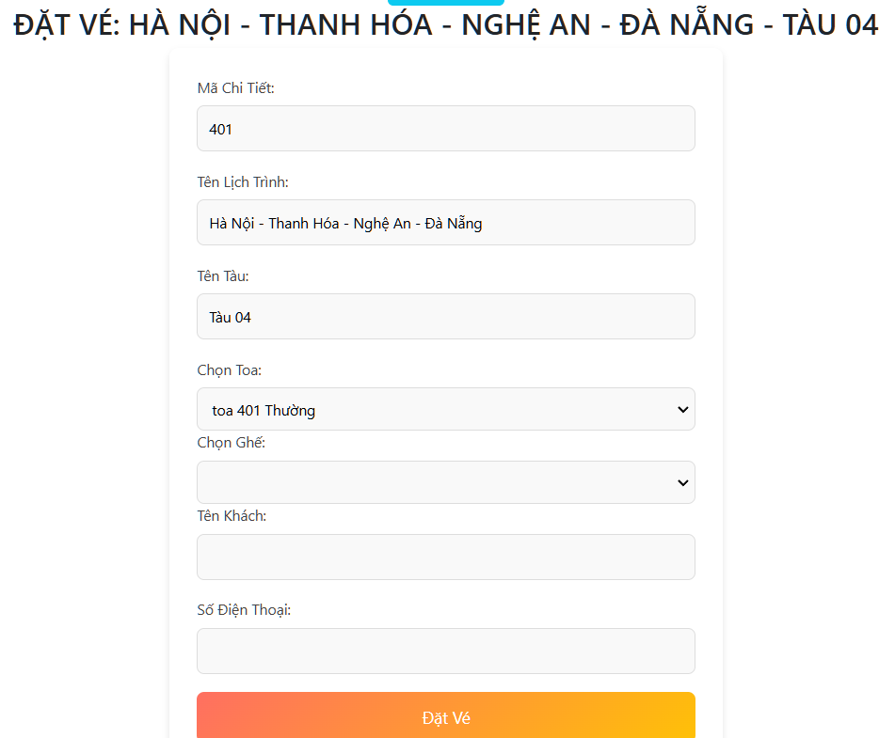

2. | Mô tả
 | Màn hình thực hiện chức năng thêm phiếu đặt vé
 | Tên trường | Kiểu dữ liệu | Độ dài | Bắt buộc | Định dạng
 | họ và tên | varchar | 44 | x
 | số điện thoại | Varchar | 33 | x
 | mã chi tiết | int | 11 | x
 | tên ghế | Varchar | 5 | x
 | tên ghế | Varchar | 11 | x
 | Đăt vé | button |  | x
 | tên lịch trình | Varchar | 40 | x

3. | Ràng buộc
 | 1. | Nếu người dùng nhập đầy đủ thông tin hệ thống sẽ báo : " đặt vé thành công"
 | 2. | Nếu người dùng bỏ trống input thì hệ thống báo lỗi: "Please fill out this field"
 | 3 | Nếu người dùng nhập đầy đủ nhưng bị trùng thông tin thì hệ thống sẽ báo lỗi : " đặt vé không thành công, thông tin vé trùng"
 | 4 | Nếu người dùng bỏ chọn input thì hệ thống báo lỗi: "Please fill out this field"
 | 5 | nếu người dùng nhập số điện thoại thiếu số thì hệ thống báo lỗi "số phải từ 9 -12 số"
 | 6 | nếu người dùng nhập số điện thoại không đúng đingj dạng thì hệ thống báo lỗi "số bắt đầu phải bằng = 0"

R_tim_lich_trinh
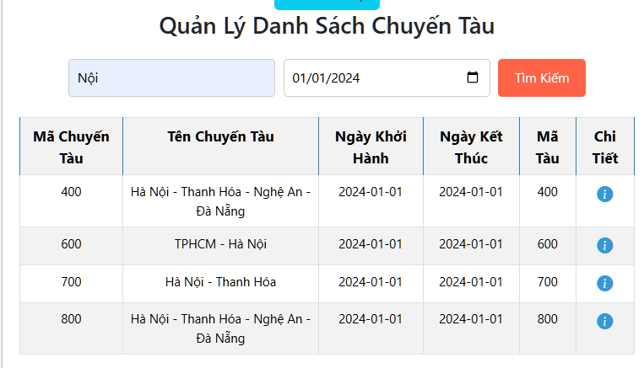
 | Wireframe màn hình Danh sách lịch trình
1.

 | Mô tả
 | Màn hình thực hiện chức năng tìm kiếm lịch trình tàu chạy
2. | Tên trường | Kiểu dữ liệu | Độ dài | Bắt buộc | Định dạng
 | Mã chuyến tàu | Int |  | x
 | Mã tàu | Int |  | x
 | Tên chuyến tàu | String |  | x
 | Ngày khởi hành | Date |  | x
 | Ngày kết thúc | Date |  | x
 | Input1 | Input1 |  | x
 | Input2 | Input1 |  | x
 | Tìm kiếm | Button

 | Ràng buộc
3. | 1. | Nếu người dùng nhập sai tên lịch trình hoặc mã lịch trình thì hệ thống báo lỗi: "Không có dữ liệu lịch trình"
 | 2. | Nếu người dùng bỏ trống input thì hệ thống báo lỗi: "Please fill out this field"

R_them_lich_trinh
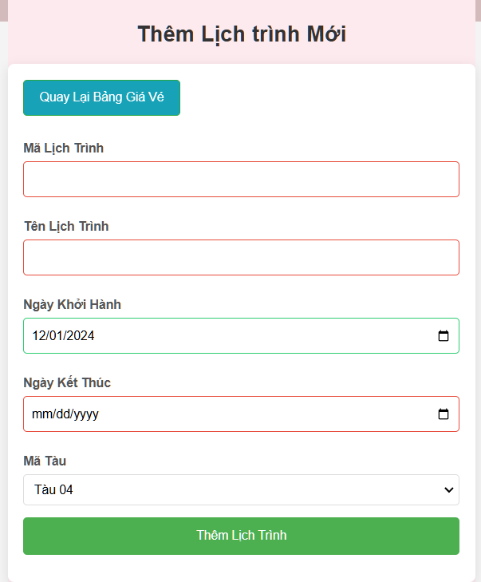 1. | Wireframe màn hình Thêm lịch trình

 | Mô tả
 | Màn hình thực hiện chức năng thêm lịch trình vào hệ thống
2. | Tên trường |  | Kiểu dữ liệu | Độ dài | Bắt buộc | Định dạng
 | Mã lịch trình |  | Int | 5 | y
 | Tên lịch trình |  | Varchar | 10 | y
 | Ngày khởi hành |  | date | 6 | y | Thời gian
 | Ngày kết thúc |  | date | 6 | y | Thời gian
 | Mã Tàu |  | Int | 6 | y

Ràng buộc
3 | 1. | Nếu admin bỏ trống "Mã lịch trình" thì hệ thống báo lỗi: " Mã lịch trình không được để trống"
 | 2. | Nếu admin bỏ trống "Tên lịch trình" thì hệ thống báo lỗi: " Tên lịch trình không được để trống"
 | 3. | Nếu admin bỏ trống "ngày khởi hành, ngày kết thúc," thì hệ thống báo lỗi: " Vui lòng điền vào trường hợp này"
 | 4. | Nếu thêm lịch trình đã có trong hệ thống thì sẽ thông báo lỗi: "Trùng mã lịch trình, không thể thêm."
 | 5. | Nếu thêm lịch trình không đúng kiểu dữ liệu thì sẽ thông báo lỗi: "Mã lịch trình bạn phải nhập là số từ 0 - 9.".
 | 6. | Nếu thêm lịch trình vượt quá ký tự cho phép thì sẽ thông báo lỗi: "Mã lịch trình phải nằm trong khoảng số từ 0 - 99999 .".
 | 7 | Nếu thêm lịch trình với "ngày khởi hành" và "ngày kết thúc" trùng nhau: hiển thị thông báo lỗi: " "ngày khởi hành" và "ngày kết thúc"" không được trùng nhau
 | 8 | Nếu thêm lịch trình với ngày khởi hành là thời ngày từ quá khứ, sẽ hiển thị thông báo lỗi: " ngày giờ khởi hành phải từ thời ngày hiện tại"

